2022
 |  |  |  |  | Гортензии, розы, плодовые и саженцы с ОКС - АКЦИЯ!
 |  |  |  |  | Владимирская обл., Киржачский район, дер. Знаменское

 |  |  |  |  | Перед оформлением заказа, пожалуйста, ознакомьтесь с условиями работы и подтвердите своё согласие с ними:
 |  |  |  | >>> Условия работы <<<
 |  |  |  |  | с условиями работы ознакомлен | нет

 | Выдача заказов: с 15 недели 2022 |  |  |  |  |  |  |  |  | кол-во, шт | сумма, ₽
 | Общий минимальный заказ: 25 000 ₽ |  |  |  |  |  |  |  | Гортензии с ОКС | 0 | -
 | Cистема скидок: при заказе растений от 100 тыс. ₽ -5% |  |  |  |  |  |  |  | Розы с ОКС | 0 | -
 | Скидка НЕ распространяется на товары, которые участвуют в акции. |  |  |  |  |  |  |  | Плодовые с ОКС | 0 | -
 | Предоплата для бронирования: 100% |  |  |  |  |  |  |  | Саженцы с ОКС по 25 шт | 0 | -
 | Тара - бесплатно |  |  |  |  |  |  |  | Черенок с ОКС | 0 | -
 |  |  |  |  |  |  |  |  | Итого | 0 | -

Гортензия древовидная Annabelle
1 ветка
заказать
Гортензия метельчатая Baby Lace
2-3 ветки
Гортензия метельчатая Little Passion
4-6 веток
Гортензия метельчатая Limelight
2-3 ветки
заказать
заказать
заказать
197 ₽
291 ₽
265 ₽
361 ₽
Доступно к заказу |  | Род, вид лат. | Род, вид рус. | Сорт |  | Страна производства | Цена, ₽ | Цена, ₽ АКЦИЯ | Кратность заказа | Заказ, шт | Сумма, ₽ | Срок цветения | Цвет | Описание
2022-05-19 | Гортензии с ОКС
* |  | 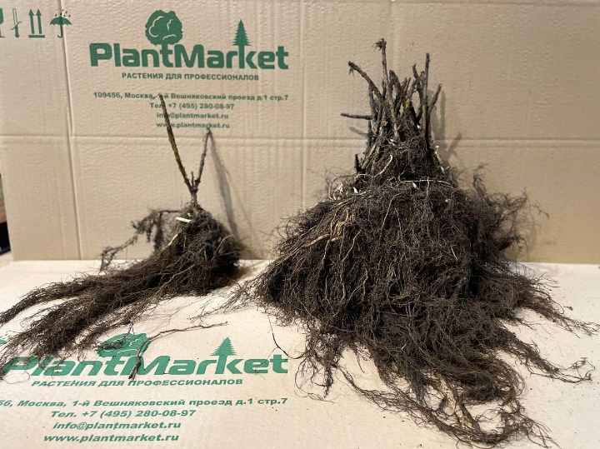 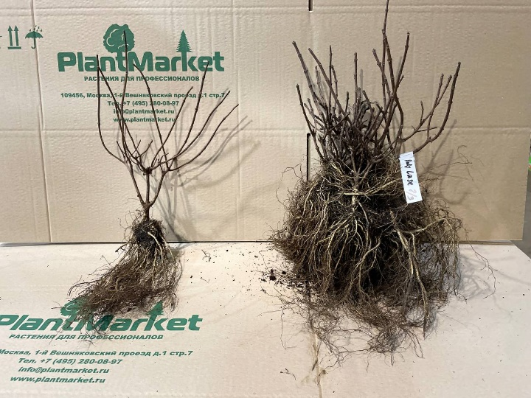 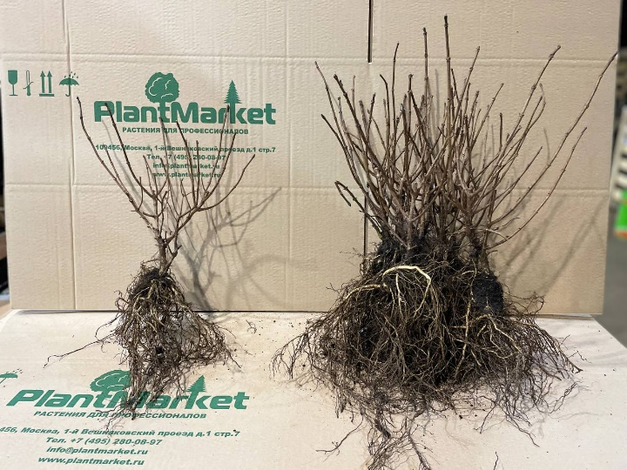 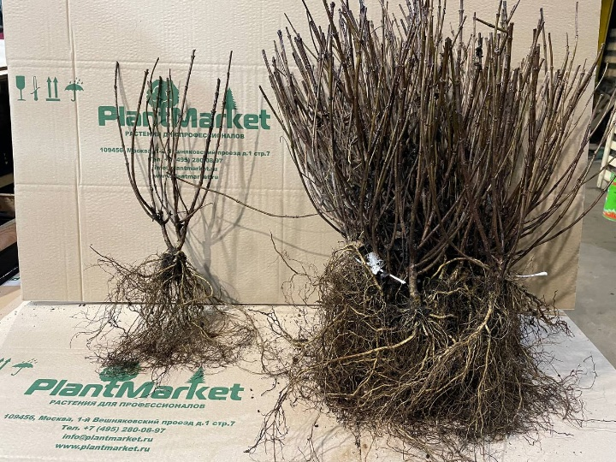
>100 | фото | Hydrangea arborescens | Гортензия древовидная | Annabelle | 1 ветка | NL | 247 ₽ | 197 ₽ | 25 |  | 0.00 ₽ | июль…авг | белый | Гортензия представляет собой красивый кустарник с крупными шаровидными соцветиями. Начинает цвести в год посадки. Ежегодный прирост в высоту и ширину до 20 см. Продолжительность жизни 50 лет
>100 | фото | Hydrangea paniculata | Гортензия метельчатая | Limelight | 2-3 ветки | NL | 325 ₽ | 265 ₽ | 25 |  | 0.00 ₽ | июль…окт | зеленый/белый/розовый | Гортензия является цветущим, листопадным кустарником. Имеет раскидистую форму, во время цветения не требует подвязки и опоры.
40 | фото | Hydrangea paniculata | Гортензия метельчатая | Limelight | 2-3 ветки | NL | 325 ₽ | 265 ₽ | 25 |  | 0.00 ₽ | июль…окт | зеленый/белый/розовый | Гортензия является цветущим, листопадным кустарником. Имеет раскидистую форму, во время цветения не требует подвязки и опоры.
74 |  | Hydrangea paniculata | Гортензия метельчатая | Limelight | 80 см штамб без кроны | NL | 1,275 ₽ | 1,085 ₽ | 10 |  | 0.00 ₽ | июль…окт | зеленый...белый...розовый
>100 | фото | Hydrangea paniculata | Гортензия метельчатая | Little Passion | 4-6 веток | NL | 451 ₽ | 361 ₽ | 25 |  | 0.00 ₽ | июль..сент | светло-зеленый/кремовый/розовый | Гортензия в период цветения смотрится одним огромынм кустом зеленовато-белого цвета. Цветение обильное. Рекомендуется для бордюрных изгородей и небольших садов.
>100 | фото | Hydrangea paniculata | Гортензия метельчатая | Tardiva | 4-6 веток | NL | 389 ₽ | 313 ₽ | 25 |  | 0.00 ₽ | июль…сен | бело-кремовый...розовый | Высокодекоративный сорт. Цветки кремово-белые, при отцветании розовые, собраны в крупные соцветия длиной 30 см, цветёт обильно в июле-сентябре на побегах текущего года, срезанные соцветия используются как сухоцветы, требует плодородной, влажной кислой почвы и полутенистого места, эффектна в групповых посадках. Зимостойка.
46 | фото | Hydrangea paniculata | Гортензия метельчатая | Vanille Fraise | 2-3 ветки | NL | 421 ₽ | 337 ₽ | 25 |  | 0.00 ₽ | июль…окт | белый/розовый/красный | Гортензия имеет соцветия пирамидальной формы, бело-розового окраса. К концу цветения становятся бордово-красными. Кустарник мощный и раскидистый. Цветси начинает в год высадки.
65 | фото | Hydrangea paniculata | Гортензия метельчатая | Early Harry | 2-3 ветки | NL | 363 ₽ |  | 25 |  | 0.00 ₽ | июнь…сен | бело-кремовый...розово-фиолетовый | Сорт сохраняющий эффектный вид на протяжении всего сезона. Крепкие, прочные побеги фиолетового цвета образуют куст с вертикальной, слегка раскидистой кроной. Соцветие- широкая, немного сплющенная метелка округло-конусовидной формы из стерильных и фертильных цветков. В начале цветения соцветия -бело-кремовые, со временем становятся розово-фиолетовыми. Осенью розово-красные стерильные цветки красиво контрастируют с фиолетовыми фертильными. Также примечателен лимонно-медной окраской листвы к осени. Обильное цветение начинается довольно рано и длится с начала июня до конца августа/начала сентября. Неприхотливый устойчивый сорт, выдерживающий без укрытия даже очень суровые зимы.
6 | фото | Hydrangea paniculata | Гортензия метельчатая | Levana | 5-6 веток | RUS | 442 ₽ |  | 25 |  | 0.00 ₽ | июль…сен | белый-молочно-кремовый | Гортензия с пьянящим медовым ароматом и крупными соцветиями до 50 см. В момент распускания цвет белый, затем меняется на кремовый.
17 | фото | Hydrangea paniculata | Гортензия метельчатая | Magical Lime Sparkle | 2-3 ветки | NL | 363 ₽ |  | 25 |  | 0.00 ₽ |  | белый…лимонный…красно-фиолетовый | Новый сорт, похожий на Skyfall. Один из родителей сорт метельчатой гортензии – Phantom. Пока достаточно редкий в коллекциях. Побеги крепкие, вертикальные. Соцветия плотные, длиной 10-15 см. Цветки звездчатой формы, с удлиненными лепестками белого, затем лаймового цвета, в конце цветения приобретает красно-фиолетовый оттенок. Гортензия светолюбива, но хорошо растет и в полутени. Зимостойкость высокая, но молодые растения лучше на зиму укрывать.
14 | фото | Hydrangea paniculata | Гортензия метельчатая | Perle d`Automne | 2-3 ветки | RUS | 269 ₽ |  | 20 |  | 0.00 ₽ | июль…сен | белый…розоватый | Гортензия с ажурными соцветиями цвета слоновой кости. Цветы сначала белые, позже приобретают нежный жемчужно-розовый цвет. Особенность сорта - красочная осенняя окраска листьев (в оранжевых тонах).
45 |  | Hydrangea paniculata | Гортензия метельчатая | Phantom | 2-3 ветки | NL | 267 ₽ |  | 25 |  | 0.00 ₽
15 |  | Hydrangea paniculata | Гортензия метельчатая | Summer Love | 3-4 ветки | RUS | 441 ₽ |  | 25 |  | 0.00 ₽
*
*
* | Розы с ОКС
Роза английскaя Alan Titchmarsh
привитая
Роза английскaя Bathsheba
привитая, лицензия DA
4-6 веток
Роза английскaя Harlow Carr
привитая, лицензия DA
Роза английскaя Mary Rose
привитая
Роза англ. Tess of the D'urbervilles привитая
заказать
заказать
заказать
заказать
заказать
391 ₽
1100 ₽
1100 ₽
391 ₽
391 ₽
* |  | 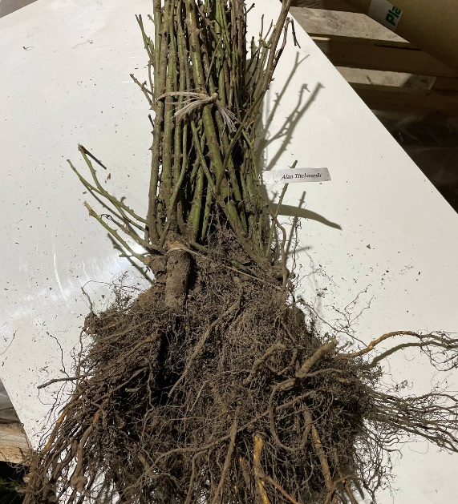 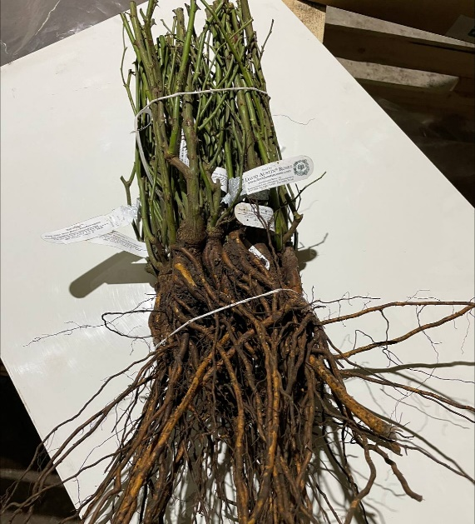 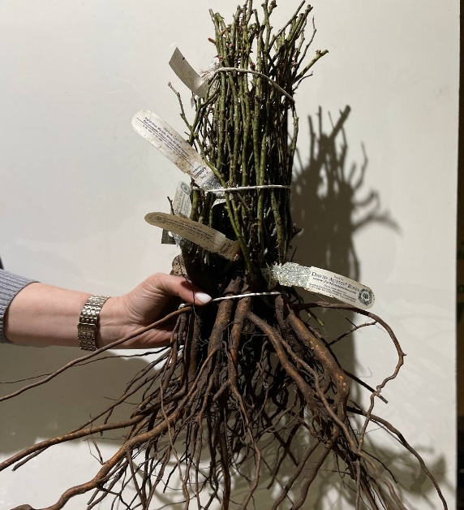 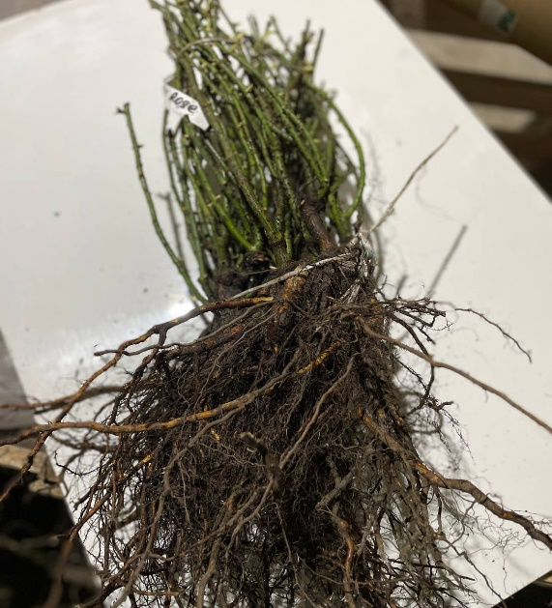 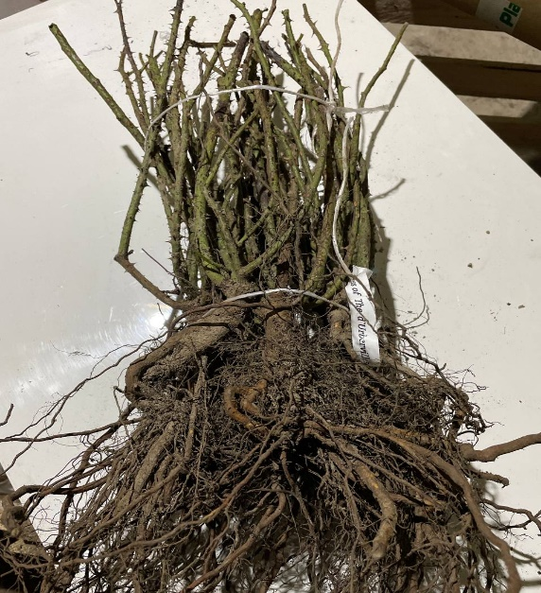
90 | фото | Rose english | Роза английскaя | Bathsheba (David Austin) | привитая, лицензия David Austin | NL | 1,430 ₽ | 1,100 ₽ | 10 |  | 0.00 ₽ |  | Абрикосовый | В аромате ноты мирры и оттенком меда
10 | фото | Rose english | Роза английскaя | Boscobel (David Austin) | привитая, лицензия David Austin | NL | 1,430 ₽ | 1,100 ₽ | 10 |  | 0.00 ₽ |  | Коралловый | В аромате ноты бузины, миндаля и груши
60 | фото | Rose english | Роза английскaя | Gertrude Jekyll (David Austin) | привитая, лицензия David Austin | NL | 1,430 ₽ | 1,100 ₽ | 10 |  | 0.00 ₽ |  | Розовый | Сильный аромат розового масла
>100 | фото | Rose english | Роза английскaя | Harlow Carr (David Austin) | привитая, лицензия David Austin | NL | 1,430 ₽ | 1,100 ₽ | 10 |  | 0.00 ₽ |  | Розовый | В аромате ноты цветущего старинного розового сада
10 | фото | Rose english | Роза английскaя | Princess Ann (David Austin) | привитая, лицензия David Austin | NL | 1,430 ₽ | 1,100 ₽ | 10 |  | 0.00 ₽ |  | Розовый | В аромате ноты крепкого чая
30 | фото | Rose english | Роза английскaя | Scepter d Isle (David Austin) | привитая, лицензия David Austin | NL | 1,430 ₽ | 1,100 ₽ | 10 |  | 0.00 ₽ |  | Светло-розовый | В аромате ноты мирры
30 | фото | Rose english | Роза английскaя | Thomas A. Beckett (David Austin) | привитая, лицензия David Austin | NL | 1,430 ₽ | 1,100 ₽ | 10 |  | 0.00 ₽ |  | Малиновый | В аромате ноты старой розы и лимонной цедры
>100 | фото | Rose grandiflora | Роза грандифлорa | Rosenstadt Freising | привитая | SRB | 237 ₽ | 191 ₽ | 20 |  | 0.00 ₽ |  | кремово-белый с красными мазками
>100 | фото | Rose grandiflora | Роза грандифлорa | The Queen Elizabeth | привитая | SRB | 237 ₽ | 191 ₽ | 20 |  | 0.00 ₽ |  | розовый
>100 | фото | Rose floribunda | Роза флорибунда | Comtesse du Barry | привитая, лицензия Meilland | SRB | 297 ₽ | 239 ₽ | 20 |  | 0.00 ₽ |  | желтый
20 | фото | Rose floribunda | Роза флорибунда | Golden Weding | привитая | SRB | 237 ₽ | 191 ₽ | 20 |  | 0.00 ₽ |  | желтый
60 | фото | Rose floribunda | Роза флорибунда | Nicolas Hulot | привитая, лицензия Meilland | SRB | 315 ₽ | 253 ₽ | 20 |  | 0.00 ₽ |  | ярко желтый
50 | фото | Rose centifolia | Роза центифольная | Nuits de Young | привитая | BEL | 583 ₽ | 467 ₽ | 10 |  | 0.00 ₽ |  | красный
>100 | фото | Rose hybrid tea | Роза чайно-гибридная | Empress Farah | привитая | SRB | 237 ₽ | 191 ₽ | 20 |  | 0.00 ₽ |  | бело-кремовый, биколор
1 | фото | Rose | Роза | Schneewittchen | привитая, штамб PA90-110 |  | 1,700 ₽ |  | 10 |  | 0.00 ₽ |  | белый
10 | фото | Rose english | Роза английскaя | Darcey Bussell (David Austin) | привитая, лицензия David Austin | NL | 1,430 ₽ |  | 10 |  | 0.00 ₽ |  | Красный | В аромате фруктовые ноты
10 | фото | Rose english | Роза английскaя | Eustacia Vye | привитая, лицензия David Austin | BEL | 1,430 ₽ |  | 10 |  | 0.00 ₽ |  | Абрикосовый
10 | фото | Rose english | Роза английскaя | The Pilgrim 1991 (David Austin) | привитая, лицензия David Austin | NL | 1,430 ₽ |  | 10 |  | 0.00 ₽ |  | Желтый
7 | фото | Rose bourbon | Роза бурбонская | Mme. Isaac Pereire | привитая | BEL | 585 ₽ |  | 10 |  | 0.00 ₽ |  | розовый
10 | фото | Rose bourbon | Роза бурбонская | Mme. Pierre Oger | привитая | BEL | 585 ₽ |  | 10 |  | 0.00 ₽ |  | розовый
40 | фото | Rose grandiflora | Роза грандифлорa | Henrietta | привитая | SRB | 237 ₽ |  | 20 |  | 0.00 ₽ |  | желтый / красный по краям
40 | фото | Rose grandiflora | Роза грандифлорa | Lucia | привитая | SRB | 237 ₽ |  | 20 |  | 0.00 ₽ |  | желтый
...
 |  | Род, вид лат. | Род, вид рус. | Сорт |  | Страна производства | Цена, ₽ | Цена, ₽ АКЦИЯ | Кратность заказа | Заказ, шт | Сумма, ₽ | Срок цветения | Цвет | Описание
 |  | Malus | Яблоня | Красное раннее | однолетний саженец | RUS | 208 ₽ |  | 10 |  | 0.00 ₽
 |  | Malus | Яблоня | Рождественское | однолетний саженец | RUS | 208 ₽ |  | 10 |  | 0.00 ₽
 |  | Malus | Яблоня | Свежесть | однолетний саженец | RUS | 208 ₽ |  | 10 |  | 0.00 ₽
 |  | Malus | Яблоня | Успенское | однолетний саженец | RUS | 208 ₽ |  | 10 |  | 0.00 ₽
...
Кизильник блестящий
0+1+1, 40-60, 4-6 веток
Пузыреплодник к. Dart's Gold 0+1+1, 30-50, 2-3 ветки
Спирея серая Grefsheim
0+1, 40-50, 2-3 ветки
заказать
заказать
заказать
99 ₽
165 ₽
83 ₽
 |  | Род, вид лат. | Род, вид рус. | Сорт |  | Страна производства | Цена, ₽ | Цена, ₽ АКЦИЯ | Кратность заказа | Заказ, шт | Сумма, ₽ | Срок цветения | Цвет | Описание
 | Саженцы с ОКС
 |  |  | 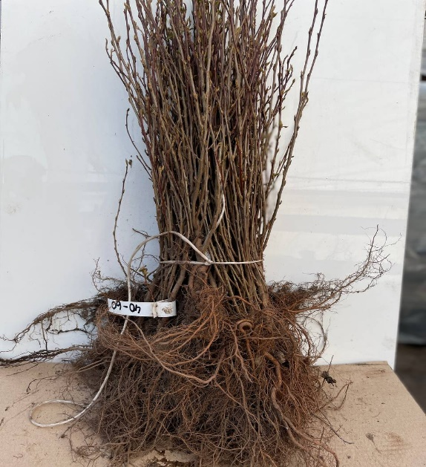 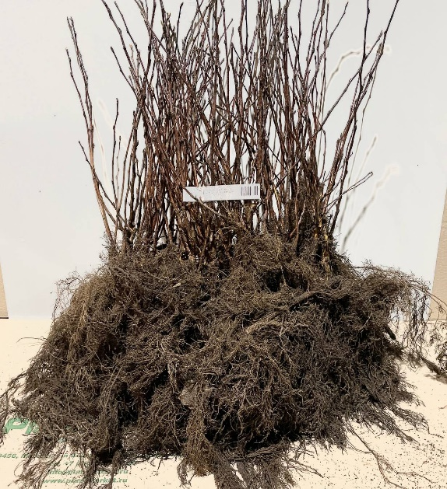 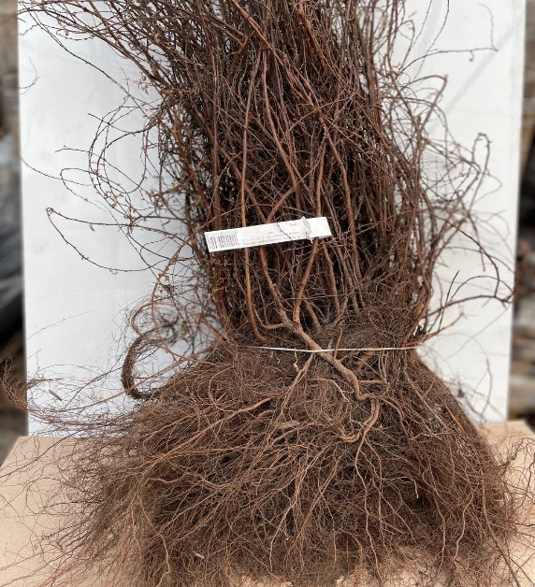
 |  | Ligustrum vulgaris | Бирючина обыкновенная |  | 0+1, 40-60, 2-3 ветки | NL | 95 ₽ | 77 ₽ | 25 |  | 0.00 ₽
...

Условия работы
Растения для профессионалов
Россия, Владимирская область, Киржачский район, пос. Знаменское Тел.: 8 (495) 280-08-97 E-mail: zakaz@plantmarket.ru Сайт: www.plantmarket.ru

✓ | Для оформления договорных документов:
Индивидуальным предпринимателям: |  | Юридическим лицам:
 | ● Копию свидетельства ЕГРИП | ● | Копию Устава
 | ● Копию ИНН | ● | Копию выписки из ЕГРЮЛ
 | ● Копию паспорта | ● | Копию уведомления УСН или ЕНВД
 | ● Копию уведомления УСН или ЕНВД | ● | Карточку с реквизитами предприятия
...

